信用交易
融资融券市场交易数据统计(2025-02-14)

标的证券 | 融资融券余额（亿元） | 融资余额（亿元） | 融券余额（亿元） | 融资买入额（亿元） | 融资融券规模变化（亿元） | 融资余额增幅(‰) | 融券余额增幅(%)
统计数据 | 18,532.60 | 18,380.44 | 109.44 | 1,703.77 | 3.96 | 0.32 | -1.76
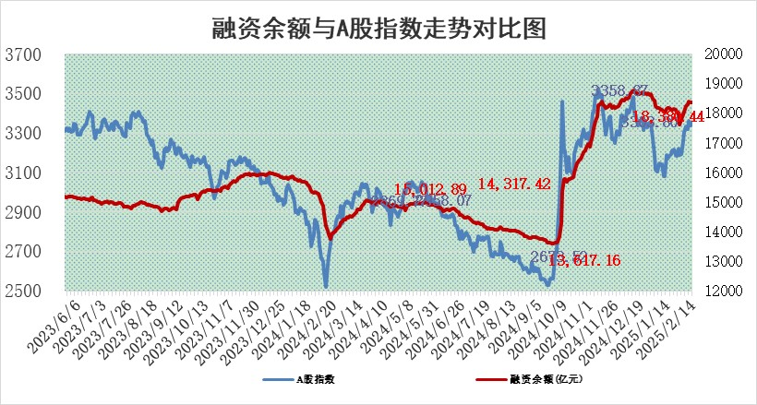

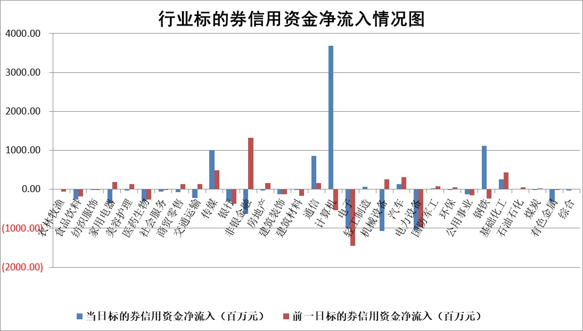

标的基金代码 | 标的基金简称 | 融资余额/市值(%) | 融资余额增幅(%) | 融资买入额/成交金额(%) | （融资余额净增额-融券余额净增额）/市值(‱) | 融券余额降幅(%) | ABS[（融资余额净增额-融券余额净增额）/市值净增额-1](%)
159902 | 华夏中小板ETF | 0.00 | 0.00 | 0.00 | 0.00 | 0.00 | 100.00
159915 | 易方达创业板ETF | 2.71 | -6.56 | 111661.18 | -19.08 | -6.19 | 73.57
159919 | 嘉实沪深300ETF | 0.57 | -1.62 | 1.35 | -0.91 | 2.49 | 101.12
159920 | 华夏恒生ETF | 28.79 | -0.04 | 6.90 | -1.18 | 0.00 | 98.39
159922 | 嘉实中证500ETF | 0.64 | 2.33 | 8.23 | 1.22 | -1.78 | 99.06
159925 | 南方沪深300ETF | 0.47 | 0.01 | 0.45 | 0.00 | 0.00 | 100.00
159928 | 消费ETF | 2.93 | -0.95 | 5.53 | -2.87 | -3.91 | 104.12
159934 | 易方达黄金ETF | 52.10 | -0.15 | 50.99 | -7.66 | 0.00 | 105.16
159939 | 全指信息技术ETF | 0.86 | -9.43 | 7.33 | -7.00 | 92.24 | 117.43
159940 | 全指金融地产ETF | 0.32 | 3.79 | 0.02 | 1.17 | 0.00 | 102.78
159995 | 半导体芯片ETF | 2.57 | -1.02 | 232.14 | -2.67 | -0.19 | 4.34
159997 | 天弘中证电子ETF | 1.96 | 6.98 | 2.17 | 12.79 | -0.51 | 294.29
159998 | 天弘中证计算机主题ETF | 0.54 | -1.06 | 0.19 | -1.36 | -3.64 | 100.92
510050 | 华夏上证50ETF | 2.38 | -0.27 | 142.14 | -0.42 | 7.27 | 100.30
510180 | 华安上证180ETF | 0.52 | -0.97 | 2.93 | -0.87 | -53.68 | 101.23
510880 | 华泰柏瑞红利ETF | 0.95 | -7.88 | 4.61 | -8.08 | 6.32 | 87.48
510900 | 易方达恒生H股ETF | 32.30 | -0.15 | 0.48 | -4.70 | 0.00 | 15.20
511010 | 5年期国债ETF | 2.99 | -1.21 | 0.23 | -3.65 | 0.00 | 101.76
511380 | 可转债及可交换债券ETF | 1.38 | 6.31 | 42.02 | 8.18 | 0.00 | 49.11
512000 | 全指证券ETF | 6.48 | -0.87 | 12.07 | -5.67 | 0.18 | 107.67
512010 | 沪深300医药卫生ETF | 7.55 | -1.24 | 112.71 | -10.06 | -4.33 | 104.85
512070 | 沪深300非银ETF | 2.76 | 2.61 | 522.79 | 7.01 | -0.90 | 94.66
512400 | 南方中证申万有色金属ETF | 2.67 | -0.48 | 0.74 | -0.21 | 9.46 | 100.03
512580 | 广发中证环保产业ETF | 1.06 | 12.15 | 0.58 | 11.45 | 0.00 | 85.67
512660 | 国泰中证军工ETF | 2.80 | 5.54 | 14.69 | 16.05 | 13.41 | 52.82
512800 | 华宝中证银行ETF | 5.70 | -0.98 | 1.29 | -4.43 | 4.39 | 109.80
512980 | 广发中证传媒ETF | 1.42 | -11.26 | 396.25 | -18.07 | -0.39 | 89.59
515030 | 华夏中证新能源汽车ETF | 1.95 | -0.36 | 4.75 | -0.48 | 1.88 | 100.38
515050 | 华夏中证5G通信主题ETF | 1.04 | 9.41 | 5.86 | 9.05 | 1.91 | 73.26
515070 | 华夏中证人工智能ETF | 3.00 | -2.86 | 21.42 | -8.83 | 0.00 | 105.49
标的股票比较指标 |  | 融资余额/流通A股市值(%) | 融资余额增幅(%) | 融资买入额/成交金额(%) | （融资余额净增额-融券余额净增额）/流通A股市值(‱) | 融券余额降幅(%) | ABS[（融资余额净增额-融券余额净增额）/流通A股市值净增额-1](%)
前十名标的个股 |  | 鹏都农牧 | 杭钢股份 | 闰土股份 | 杭钢股份 | 东信和平 | 信邦智能
 |  | 东旭光电 | 南天信息 | 碧兴物联 | 南天信息 | 华电重工 | 英搏尔
 |  | 威创股份 | 三维天地 | 成都银行 | 宝通科技 | 北化股份 | 涛涛车业
 |  | 海印股份 | 晓鸣股份 | 磁谷科技 | 三维天地 | 大连电瓷 | 捷昌驱动
 |  | 广汇汽车 | 永信至诚 | 泰达股份 | 永信至诚 | 龙蟠科技 | 捷佳伟创
 |  | 首航高科 | 瑞泰新材 | 聚石化学 | 瑞泰新材 | 川网传媒 | 华达科技
 |  | 超华科技 | 恒立液压 | 科捷智能 | 晓鸣股份 | 中科金财 | 长阳科技
 |  | 联络互动 | 凯淳股份 | 悦达投资 | 英搏尔 | 威尔高 | 江苏博云
 |  | 爱康科技 | 亚信安全 | 悦安新材 | 梦网科技 | 罗莱生活 | 春晖智控
 |  | 长江健康 | 卓越新能 | 铁龙物流 | 威尔高 | 莱茵生物 | 万得凯
后十名标的个股 |  | 海通证券 | 五洲新春 | 新时达 | 五洲新春 | 天润工业 | 容百科技
 |  | 普利制药 | 岩石股份 | 海兰信 | 凯尔达 | 杰普特 | 京城股份
 |  | 世纪华通 | 科博达 | 艾森股份 | 大众交通 | 万孚生物 | 辽宁成大
 |  | 观典防务 | 华兴源创 | 内蒙华电 | 通行宝 | 深城交 | 康为世纪
 |  | 卓朗科技 | 明阳电气 | 海通证券 | 果麦文化 | 创意信息 | 远望谷
 |  | 凯撒文化 | 大众交通 | 普利制药 | 广和通 | 至纯科技 | 宇邦新材
 |  | 惠程科技 | 通行宝 | 世纪华通 | 热威股份 | 颀中科技 | 爱美客
 |  | 盛屯矿业 | 人福医药 | 观典防务 | 震裕科技 | 光大同创 | 晓鸣股份
 |  | 江苏舜天 | 鑫宏业 | 卓朗科技 | 华谊兄弟 | 华电国际 | 磁谷科技
 |  | 广电网络 | 兆龙互连 | 凯撒文化 | 鑫宏业 | 天智航 | 迈拓股份
说明：1.以上普通交易数据和信用交易数据皆以交易日收盘后数据为基准；2.上述标的证券总数据只计算标的证券市场总数据，不包括从标的证券中调出去标的证券数据，所以与交易所公布的总值略有不同； 3.上述行业采用申万一级行业分类；4.以上标的基金和标的个股中比较的6个指标值中：前5个（从左至右）为正向指标，值越大排名越靠前；第6个为逆向指标，值越小，排名越靠前；5.第6个指标中ABS[]表示求绝对值，其主要用于考量信用资金相对净流入对股价相对净变化的贡献程度；6.数据来源：wind，交易所。

 |  |  |  | 证券代码 | 新增融资余额 | 融资买入额 | 融资买入增幅前10
 |  | 1 | 西部建设 | 002302 | 80643953 | 177472374 | 41%
 |  | 2 | 天键股份 | 301383 | 27855096 | 56831811 | 39%
 |  | 3 | 井松智能 | 688251 | 7040854 | 13763946 | 27%
 |  | 4 | 国电电力 | 600795 | 116116226 | 151740647 | 23%
 |  | 5 | 华立科技 | 301011 | 9342856 | 31199107 | 23%
 |  | 6 | 捷邦科技 | 301326 | 9066090 | 22350547 | 22%
 |  | 7 | 海利尔 | 603639 | 19864834 | 35520613 | 20%
 |  | 8 | 华研精机 | 301138 | 7597460 | 13339451 | 16%
 |  | 9 | 鹏辉能源 | 300438 | 83773067 | 304558811 | 16%
 |  | 10 | 建科股份 | 301115 | 7106455 | 29879412 | 15%

